MŠ KIKRLÉHO
 | Objednatel: Statutární město Brno, Dominikánské nám. 1, 601 67 Brno, Statutární město Brno, městská část Brno-Slatina, Tilhonova 59, 627 00 Brno Zhotovitel: Ing. arch. Jana Liptáková, Nové sady 988/2, 602 00 Brno

 | 8 - HYGIENICKÉ DOPLŇKY - VYBAVENÍ INTERIÉRU
 | OBSAH:

D | • HYGIENICKÉ DOPLŇKY - VYBAVENÍ INTERIÉRU

 | ODHADOVANÉ CENY ZA POLOŽKY JSOU UVEDENY BEZ DPH. ODHADOVANÉ CENY DOPRAVY A MONTÁŽE JSOU ODHADOVANY V SAMOSTATNÝCH POLOŽKÁCH.

D | DOPLŇKY (HYGIENICKÉ ZÁZEMÍ)
OZN. | NÁZEV PRVKU | POPIS PRVKU (materiál/ poznámka) | ROZMĚRY (mm) |  | POČET | CENA KČ/ KS (BEZ DPH) | CENA CELKEM KČ (BEZ DPH)
D1 | MAXI ZÁSOBNÍK NA TOALETNÍ PAPÍR (4X HYGIENICKÉ ZÁZEMÍ DĚTÍ) | - 2X MAXI ZÁSOBNÍK NA TOALETNÍ PAPÍR V 4X HYGIENICKÉM ZÁZEMÍ DĚTÍ - NEREZ BÍLÁ MAT - PRŮMĚR CCA 280 MM - CYLINDRICKÝ ZÁMEK - NEVIDITELNÉ PÁNTY - TYP INSTALACE VRTÁNÍ NA STĚNU | průměr cca 280 | 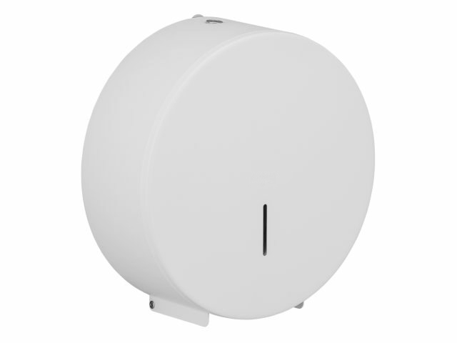 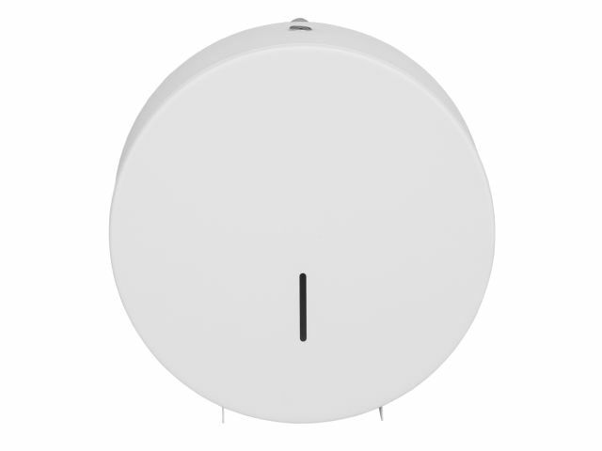 | 8 | 0 | 0
D2 | ZÁSOBNÍK NA PAPÍROVÉ RUČNÍKY (4X HYGIENICKÉ ZÁZEMÍ DĚTÍ) | - 1X ZÁSOBNÍK NA TOALETNÍ PAPÍR V 4X HYGIENICKÉM ZÁZEMÍ DĚTÍ - NEREZ BÍLÁ MAT - ROZMĚR CCA 225x120x265 MM - CYLINDRICKÝ ZÁMEK - NEVIDITELNÉ PÁNTY - TYP INSTALACE VRTÁNÍ NA STĚNU | cca 225x120x265 | 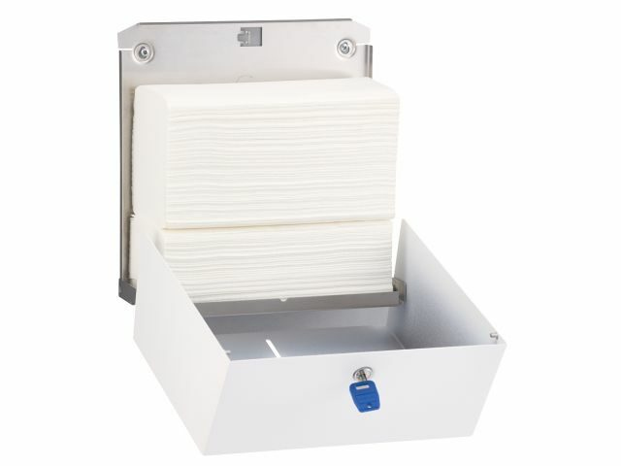 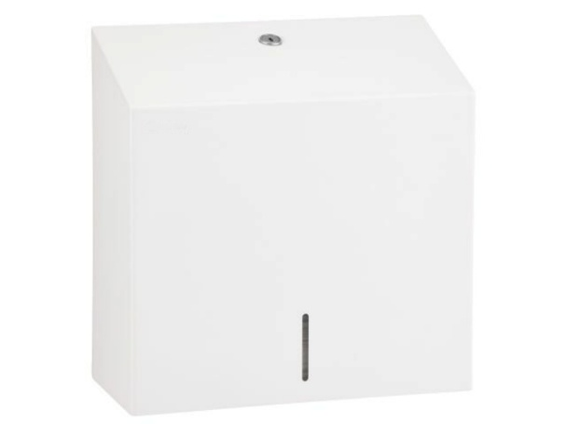 | 4 | 0 | 0
D3 | KOŠ (4X HYGIENICKÉ ZÁZEMÍ DĚTÍ) | - 1X KOŠ V 4X ZÁZEMÍ DĚTÍ - NEREZ BÍLÁ MAT - ROZMĚR CCA 300x130x598 MM - OBJEM 15/27 L - CYLINDRICKÝ ZÁMEK - NEVIDITELNÉ PÁNTY - TYP INSTALACE VRTÁNÍ NA STĚNU | cca 300x130x598 | 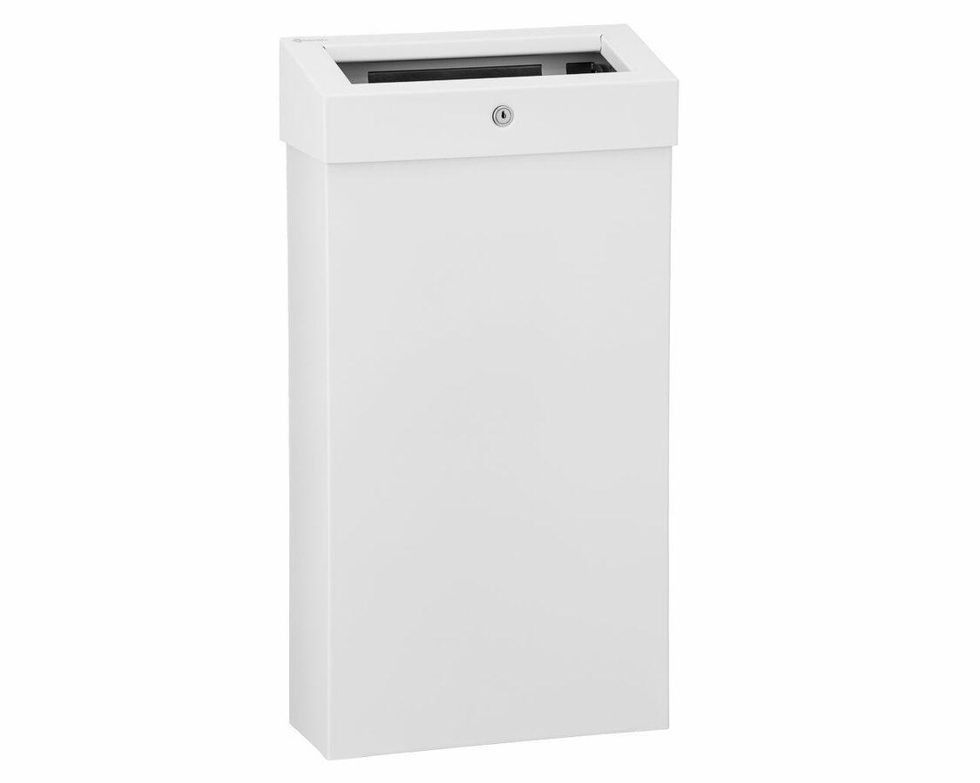 | 4 | 0 | 0

D4 | MAXI ZÁSOBNÍ NA TOALETNÍ PAPÍR (2X WC INVALID + 2X WC SPRCHA) | - 1X MAXI ZÁSOBNÍK NA TOALETNÍ PAPÍR V 2X WC INVALID + 2X WC-SPRCHA - NEREZ MAT - PRŮMĚR CCA 280 MM - CYLINDRICKÝ ZÁMEK - NEVIDITELNÉ PÁNTY - TYP INSTALACE VRTÁNÍ NA STĚNU | průměr cca 280 | 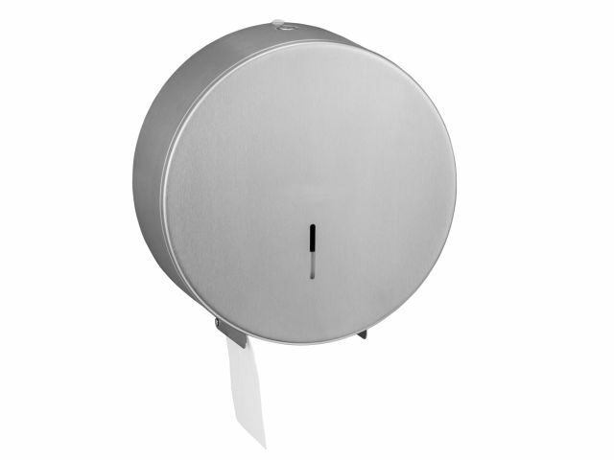 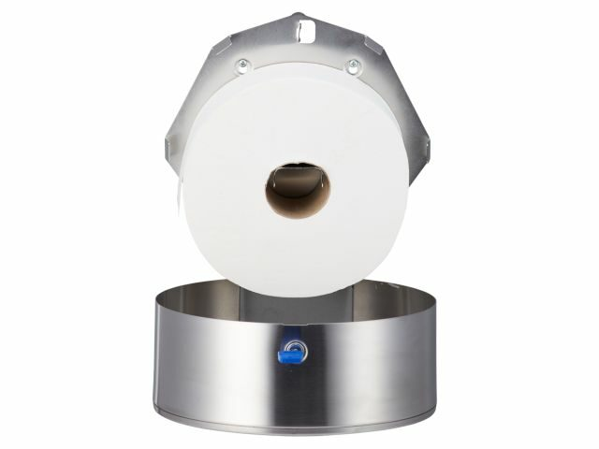 | 4 | 0 | 0
D5 | ZÁSOBNÍK NA PAPÍROVÉ RUČNÍKY (2X WC INVALID + 2X WC SPRCHA) | - 1X ZÁSOBNÍK NA TOALETNÍ PAPÍR V 2X WC INVALID + 2X WC-SPRCHA - NEREZ MAT - ROZMĚR CCA 225x120x265 MM - CYLINDRICKÝ ZÁMEK - NEVIDITELNÉ PÁNTY - TYP INSTALACE VRTÁNÍ NA STĚNU | cca 225x120x265 | 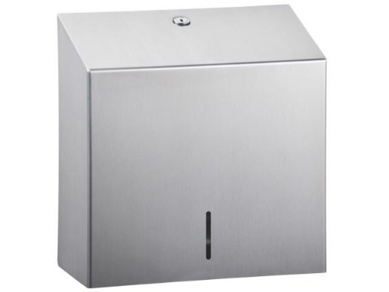 | 4 | 0 | 0
D6 | KOŠ (2X WC INVALID + 2X WC SPRCHA) | - 1X KOŠ V 2X WC INVALID + 2X WC-SPRCHA - NEREZ MAT - ROZMĚR CCA 300x130x598 MM - OBJEM 15/27 L - CYLINDRICKÝ ZÁMEK - NEVIDITELNÉ PÁNTY - TYP INSTALACE VRTÁNÍ NA STĚNU | cca 300x130x598 | 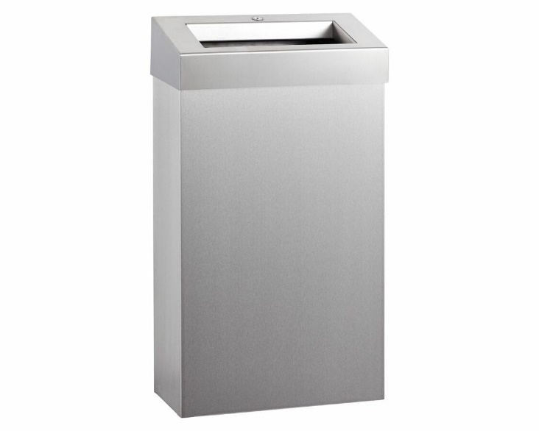 | 4 | 0 | 0
D7 | DRŽÁK S WC ŠTETKY (2X WC INVALID + 2X WC SPRCHA) | - 1X DRZÁK S WC ŠTETKOU V 2X WC INVALID + 2X WC-SPRCHA - NEREZ MAT + ČERNÁ - TYP INSTALACE UCHYCENÍ NA STĚNU | 0 | 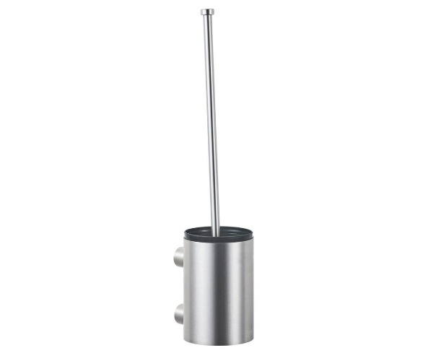 | 4 | 0 | 0
D8 | HÁČEK JEDNODUCHÝ (2X WC INVALID + 2X WC SPRCHA) | - 1X HÁČEK V 2X HYGIENICKÉM WC INVALID + 3X HÁČEK V 2X WC-SPRCHA (1X U UMYVADLA, 2X U SPRCHOVÉHO KOUTU) - NEREZ MAT - TYP INSTALACE UCHYCENÍ NA STĚNU | 0 |  | 8 | 0 | 0
D9 | ZRCADLO (2X WC SPRCHA) | - 1X ZRCADLO V 2X WC-SPRCHA - ROZMĚR 600x900 MM - BEZ RÁMU - TYP INSTALACE UCHYCENÍ NA STĚNU NAD UMYVADLEM, SPODNÍ HRANA 1200 MM | 600x900 | 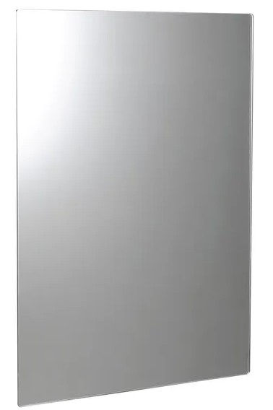 | 2 | 0 | 0

 | DOPRAVA A MONTÁŽ |  |  |  |  |  | 0
 | CENA CELKEM (BEZ DPH) |  |  |  |  |  | 0

